valoresError1

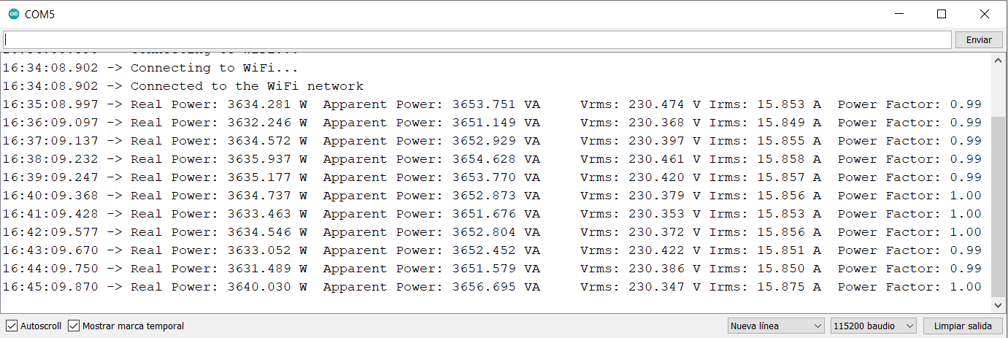
Armónico fundamental | f0 = 50Hz | P1' | P1-P1' | S1' | S1-S1' | PF1' | PF1-PF1' | Irms1' | Irms1-Irms1' | Vrms' | Vrms-Vrms' | Armónico fundamental | f0 = 50Hz | P2' | P2-P2' | S2' | S2-S2' | PF2' | PF2-PF2' | Irms2' | Irms2-Irms2' | Armónico fundamental | f0 = 50Hz | P3 | P3-P3' | S3 | S3-S3' | PF3 | PF3-PF3' | Irms3' | Irms-Irms3' | Armónico fundamental | f0 = 50Hz | P4' | P4-P4' | S4' | S4-S4' | PF4' | PF4-PF4' | Irms4' | Irms4-Irms4'
Potencia contratada 1 | 1144.3 | 1129.014 | 15.286 | 1136.954 | 7.346 | 0.99 | 0.010 | 4.940 | 0.047 | 230.141 | -0.71 | Potencia contratada 2 | 2288.6 | 2259.7 | 28.9 | 2278.056 | 10.544 | 0.99 | 0.01 | 9.891 | 0.0841 | Potencia contratada 3 | 3432.8 | 3405.826 | 26.974 | 3427.152 | 5.648 | 0.99 | 0.01 | 14.845 | 0.1176 | Potencia contratada 4 | 3661.7 | 3634.281 | 27.419 | 3653.751 | 7.949 | 0.99 | 0.01 | 15.853 | 0.1071
Potencia aparente 1 | 1144.3 | 1127.91 | 16.390 | 1135.999 | 8.301 | 0.99 | 0.010 | 4.940 | 0.047 | 229.944 | -0.52 | Potencia aparente 2 | 2288.6 | 2257.765 | 30.835 | 2282.545 | 6.055 | 0.99 | 0.01 | 9.894 | 0.0811 | Potencia aparente 3 | 3432.8 | 3406.087 | 26.713 | 3427.211 | 5.589 | 0.99 | 0.01 | 14.846 | 0.1166 | Potencia aparente 4 | 3661.7 | 3632.246 | 29.454 | 3651.149 | 10.551 | 0.99 | 0.01 | 15.849 | 0.1111
Factor de potencia 1 | 1 | 1127.623 | 16.677 | 1135.76 | 8.540 | 0.99 | 0.010 | 4.943 | 0.045 | 229.782 | -0.35 | Factor de potencia 2 | 1 | 2246.763 | 41.837 | 2292.865 | -4.265 | 0.98 | 0.02 | 9.882 | 0.0931 | Factor de potencia 3 | 1 | 3408.556 | 24.244 | 3428.915 | 3.885 | 0.99 | 0.01 | 14.85 | 0.1126 | Factor de potencia 4 | 1 | 3634.572 | 27.128 | 3652.929 | 8.771 | 0.99 | 0.01 | 15.855 | 0.1051
vCalibración | 213.0 | 1127.59 | 16.710 | 1135.74 | 8.560 | 0.99 | 0.010 | 4.944 | 0.043 | 229.74 | -0.31 | vCalibración | 213 | 2247.719 | 40.881 | 2293.486 | -4.886 | 0.98 | 0.02 | 9.884 | 0.0911 | vCalibración | 213 | 3409.809 | 22.991 | 3430.701 | 2.099 | 0.99 | 0.01 | 14.841 | 0.1216 | vCalibración | 213 | 3635.937 | 25.763 | 3654.628 | 7.072 | 0.99 | 0.01 | 15.858 | 0.1021
iCalibración | 4.7 | 1127.967 | 16.333 | 1136.026 | 8.274 | 0.99 | 0.010 | 4.941 | 0.046 | 229.543 | -0.12 | iCalibración | 9.4 | 2245.888 | 42.712 | 2292.164 | -3.564 | 0.98 | 0.02 | 9.88 | 0.0951 | iCalibración | 14.1 | 3407.557 | 25.243 | 3428.761 | 4.039 | 0.99 | 0.01 | 14.847 | 0.1156 | iCalibración | 15.1 | 3635.177 | 26.523 | 3653.77 | 7.93 | 0.99 | 0.01 | 15.857 | 0.1031
Irms1 | 4.9875 | 1127.993 | 16.307 | 1135.903 | 8.397 | 0.99 | 0.010 | 4.944 | 0.043 | 229.761 | -0.33 | Irms2 | 9.9751 | 2246.185 | 42.415 | 2291.342 | -2.742 | 0.98 | 0.02 | 9.88 | 0.0951 | Irms3 | 14.9626 | 3409.713 | 23.087 | 3429.56 | 3.24 | 0.99 | 0.01 | 14.851 | 0.1116 | Irms4 | 15.9601 | 3634.737 | 26.963 | 3652.873 | 8.827 | 1 | 0 | 15.856 | 0.1041
Vrms | 229.43 | 1127.37 | 16.930 | 1135.821 | 8.479 | 0.99 | 0.010 | 4.945 | 0.042 | 229.692 | -0.26 |  |  | 2248.355 | 40.245 | 2290.964 | -2.364 | 0.98 | 0.02 | 9.885 | 0.0901 |  |  | 3408.557 | 24.243 | 3427.876 | 4.924 | 0.99 | 0.01 | 14.847 | 0.1156 |  |  | 3633.463 | 28.237 | 3651.676 | 10.024 | 1 | 0 | 15.853 | 0.1071
 |  | 1125.861 | 18.439 | 1134.432 | 9.868 | 0.99 | 0.010 | 4.941 | 0.046 | 229.575 | -0.15 |  |  | 2247.194 | 41.406 | 2289.219 | -0.619 | 0.98 | 0.02 | 9.882 | 0.0931 |  |  | 3411.789 | 21.011 | 3430.752 | 2.048 | 0.99 | 0.01 | 14.855 | 0.1076 |  |  | 3634.546 | 27.154 | 3652.804 | 8.896 | 1 | 0 | 15.856 | 0.1041
 |  | 1126.445 | 17.855 | 1134.444 | 9.856 | 0.99 | 0.010 | 4.940 | 0.047 | 229.625 | -0.20 |  |  | 2246.933 | 41.667 | 2288.188 | 0.412 | 0.98 | 0.02 | 9.883 | 0.0921 |  |  | 3411.227 | 21.573 | 3430.138 | 2.662 | 0.99 | 0.01 | 14.854 | 0.1086 |  |  | 3633.052 | 28.648 | 3652.452 | 9.248 | 0.99 | 0.01 | 15.851 | 0.1091
 |  | 1127.331 | 16.969 | 1135.966 | 8.334 | 0.99 | 0.010 | 4.944 | 0.043 | 229.758 | -0.33 |  |  | 2247.9 | 40.7 | 2288.95 | -0.35 | 0.98 | 0.02 | 9.884 | 0.0911 |  |  | 3408.998 | 23.802 | 3428.235 | 4.565 | 0.99 | 0.01 | 14.849 | 0.1136 |  |  | 3631.489 | 30.211 | 3651.579 | 10.121 | 0.99 | 0.01 | 15.85 | 0.1101
Error RMSE |  | 1126.68 | 17.620 | 1135.679 | 8.621 | 0.99 | 0.010 | 4.944 | 0.043 | 229.715 | -0.29 | Error RMSE |  | 2249.046 | 39.554 | 2291.447 | -2.847 | 0.98 | 0.02 | 9.883 | 0.0921 | Error RMSE |  | 3408.714 | 24.086 | 3428.009 | 4.791 | 0.99 | 0.01 | 14.848 | 0.1146 | Error RMSE |  | 3640.03 | 21.67 | 3656.695 | 5.005 | 1 | 0 | 15.875 | 0.0851
Error |  |  | 16.885064595 |  | 8.625 |  | 0.010 |  | 0.045 |  | 0.36 | Error |  |  | 39.453320853 |  | 4.518 |  | 0.019 |  | 0.091 | Error |  |  | 24.06243277 |  | 4.143 |  | 0.010 |  | 0.114 | Error |  |  | 27.281599423 |  | 8.712 |  | 0.008 |  | 0.105
Error (%) |  |  | 1.475580232 |  | 0.754 |  | 1.000 |  | 0.906 |  | 0.16 | Error (%) |  |  | 1.7239063556 |  | 0.197 |  | 1.859 |  | 0.911 | Error (%) |  |  | 0.70095644285 |  | 0.121 |  | 1.000 |  | 0.763 | Error (%) |  |  | 0.74505282856 |  | 0.238 |  | 0.798 |  | 0.655

Media |  |  | 1127.4349091 |  | 1135.702 |  | 0.990 |  | 4.942 |  | 229.75 | Media |  |  | 2249.4043636 |  | 2289.021 |  | 0.982 |  | 9.884 | Media |  |  | 3408.803 |  | 3428.846 |  | 0.990 |  | 14.848 | Media |  |  | 3634.5027273 |  | 3653.119 |  | 0.994 |  | 15.856
Error (%) |  |  | 1.4738347382 |  | 0.751 |  | 1.000 |  | 0.905 |  | 0.14 | Error (%) |  |  | 1.7126468742 |  | 0.018 |  | 1.818 |  | 0.910 | Error (%) |  |  | 0.69905033792 |  | 0.115 |  | 1.000 |  | 0.763 | Error (%) |  |  | 0.74274989014 |  | 0.234 |  | 0.636 |  | 0.654

valoresError2
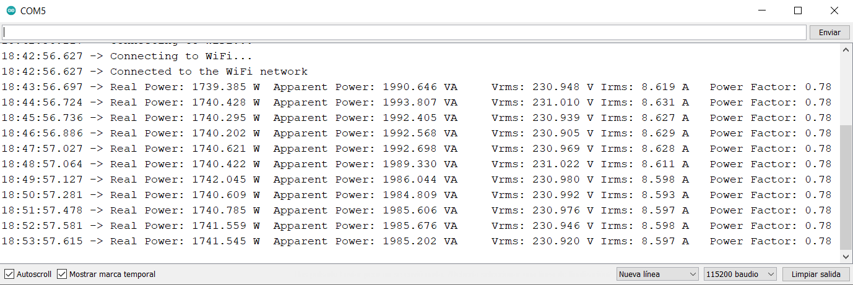
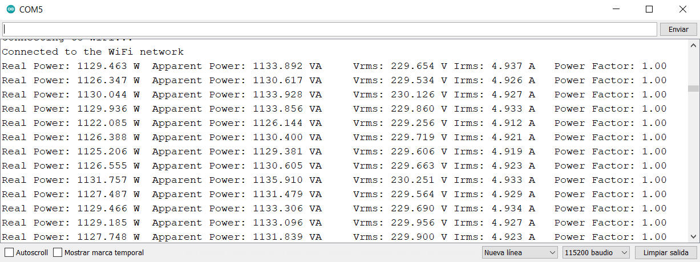
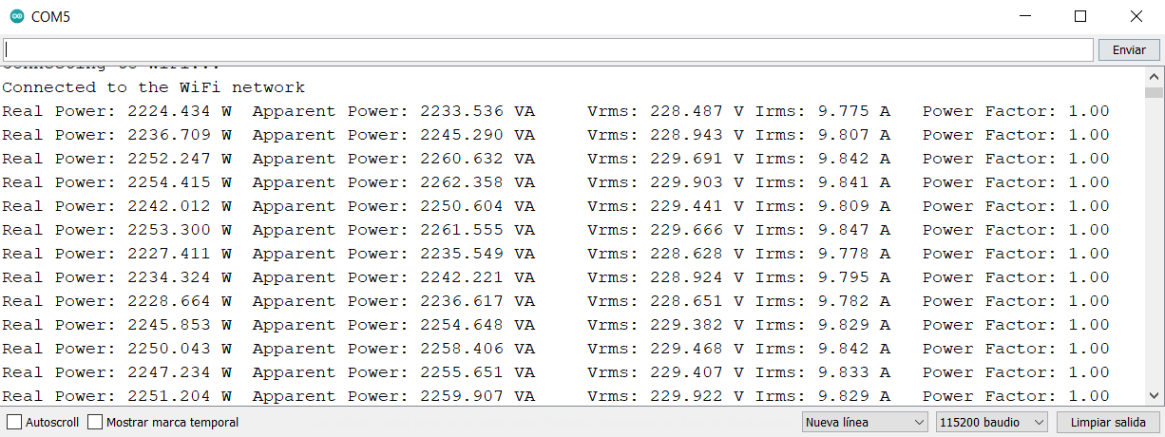
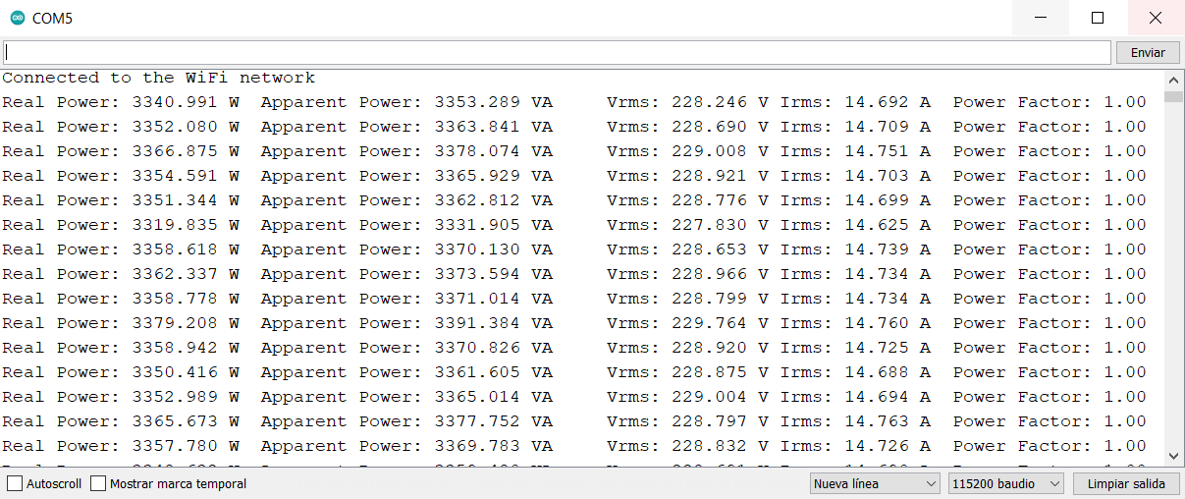
Primer y segundo armónico | f0 = 50 Hz y f1 = 100 Hz | P1' | P1-P1' | S1' | S1-S1' | PF1' | PF1-PF1' | Irms1' | Irms1-Irms1' | Primer y segundo armónico | f0 = 50 Hz y f1 = 100 Hz | P2' | P2-P2' | S2' | S2-S2' | PF2' | PF2-PF2' | Irms2' | Irms2-Irms2' | Primer y segundo armónico | f0 = 50 Hz y f1 = 100 Hz | P3' | P3-P3' | S3' | S3-S3' | PF3' | PF3-PF3' | Irms3' | Irms-Irms3' | Primer y segundo armónico | f0 = 50 Hz y f1 = 100 Hz | P4' | P4-P4' | S4' | S4-S4' | PF4' | PF4-PF4' | Irms4' | Irms4-Irms4'
Potencia contratada 1 | 572.1393 | 540.463 | 31.676 | 616.191 | 23.480 | 0.78 | 0.020 | 2.670 | 0.118 | Potencia contratada 2 | 1144.6 | 1081.597 | 63.003 | 1234.096 | 45.204 | 0.78 | 0.02 | 5.347 | 0.2154 | Potencia contratada 3 | 1716.4 | 1623.615 | 92.785 | 1865.482 | 53.518 | 0.78 | 0.02 | 8.079 | 0.2854 | Potencia contratada 4 | 1830.8 | 1739.385 | 91.415 | 1990.646 | 56.254 | 0.78 | 0.02 | 8.619 | 0.303
Potencia aparente 1 | 639.671 | 540.178 | 31.961 | 615.949 | 23.722 | 0.78 | 0.020 | 2.669 | 0.119 | Potencia aparente 2 | 1279.3 | 1082.631 | 61.969 | 1234.399 | 44.901 | 0.78 | 0.02 | 5.347 | 0.2154 | Potencia aparente 3 | 1919 | 1622.119 | 94.281 | 1863.862 | 55.138 | 0.78 | 0.02 | 8.077 | 0.2874 | Potencia aparente 4 | 2046.9 | 1740.428 | 90.372 | 1993.807 | 53.093 | 0.78 | 0.02 | 8.631 | 0.291
Factor de potencia 1 | 0.8 | 540.968 | 31.171 | 615.152 | 24.519 | 0.79 | 0.010 | 2.665 | 0.123 | Factor de potencia 2 | 0.8 | 1083.082 | 61.518 | 1235.009 | 44.291 | 0.78 | 0.02 | 5.349 | 0.2134 | Factor de potencia 3 | 0.8 | 1622.738 | 93.662 | 1864.349 | 54.651 | 0.78 | 0.02 | 8.074 | 0.2904 | Factor de potencia 4 | 0.8 | 1740.295 | 90.505 | 1992.405 | 54.495 | 0.78 | 0.02 | 8.627 | 0.295
vCalibración | 213.0 | 540.616 | 31.523 | 613.81 | 25.861 | 0.79 | 0.010 | 2.661 | 0.127 | vCalibración | 213 | 1082.334 | 62.266 | 1234.494 | 44.806 | 0.78 | 0.02 | 5.35 | 0.2124 | vCalibración | 213 | 1625.307 | 91.093 | 1866.421 | 52.579 | 0.78 | 0.02 | 8.083 | 0.2814 | vCalibración | 213 | 1740.202 | 90.598 | 1992.568 | 54.332 | 0.78 | 0.02 | 8.629 | 0.293
iCalibración | 4.7 | 541.198 | 30.941 | 613.79 | 25.881 | 0.79 | 0.010 | 2.659 | 0.129 | iCalibración | 9.4 | 1081.956 | 62.644 | 1234.398 | 44.902 | 0.78 | 0.02 | 5.348 | 0.2144 | iCalibración | 14.1 | 1625.122 | 91.278 | 1865.705 | 53.295 | 0.78 | 0.02 | 8.08 | 0.2844 | iCalibración | 15.05 | 1740.621 | 90.179 | 1992.698 | 54.202 | 0.78 | 0.02 | 8.628 | 0.294
Irms1 | 2.7881 | 541.159 | 30.980 | 614.364 | 25.307 | 0.79 | 0.010 | 2.662 | 0.126 | Irms2 | 5.5624 | 1083.184 | 61.416 | 1235.792 | 43.508 | 0.78 | 0.02 | 5.353 | 0.2094 | Irms3 | 8.3644 | 1622.293 | 94.107 | 1863.75 | 55.25 | 0.78 | 0.02 | 8.074 | 0.2904 | Irms4 | 8.922 | 1740.422 | 90.378 | 1989.33 | 57.57 | 0.78 | 0.02 | 8.611 | 0.311
Vrms | 229.43 | 540.15 | 31.989 | 614.124 | 25.547 | 0.79 | 0.010 | 2.662 | 0.126 |  |  | 1083.743 | 60.857 | 1236.459 | 42.841 | 0.78 | 0.02 | 5.356 | 0.2064 |  |  | 1624.076 | 92.324 | 1864.592 | 54.408 | 0.78 | 0.02 | 8.076 | 0.2884 |  |  | 1742.045 | 88.755 | 1986.044 | 60.856 | 0.78 | 0.02 | 8.598 | 0.324
 |  | 540.966 | 31.173 | 614.748 | 24.923 | 0.79 | 0.010 | 2.665 | 0.123 |  |  | 1083.356 | 61.244 | 1236.163 | 43.137 | 0.78 | 0.02 | 5.353 | 0.2094 |  |  | 1624.892 | 91.508 | 1866.007 | 52.993 | 0.78 | 0.02 | 8.08 | 0.2844 |  |  | 1740.609 | 90.191 | 1984.809 | 62.091 | 0.78 | 0.02 | 8.593 | 0.329
 |  | 540.476 | 31.663 | 614.155 | 25.516 | 0.79 | 0.010 | 2.662 | 0.126 |  |  | 1083.393 | 61.207 | 1237.111 | 42.189 | 0.78 | 0.02 | 5.359 | 0.2034 |  |  | 1624.546 | 91.854 | 1866.227 | 52.773 | 0.78 | 0.02 | 8.081 | 0.2834 |  |  | 1740.785 | 90.015 | 1985.606 | 61.294 | 0.78 | 0.02 | 8.597 | 0.325
 |  | 540.326 | 31.813 | 613.71 | 25.961 | 0.79 | 0.010 | 2.661 | 0.127 |  |  | 1083.831 | 60.769 | 1237.863 | 41.437 | 0.78 | 0.02 | 5.36 | 0.2024 |  |  | 1624.924 | 91.476 | 1865.917 | 53.083 | 0.78 | 0.02 | 8.079 | 0.2854 |  |  | 1741.559 | 89.241 | 1985.676 | 61.224 | 0.78 | 0.02 | 8.598 | 0.324
Error RMSE |  | 540.604 | 31.535 | 614.222 | 25.449 | 0.79 | 0.010 | 2.663 | 0.125 | Error RMSE |  | 1081.929 | 62.671 | 1238.393 | 40.907 | 0.78 | 0.02 | 5.364 | 0.1984 | Error RMSE |  | 1625.734 | 90.666 | 1864.703 | 54.297 | 0.78 | 0.02 | 8.073 | 0.2914 | Error RMSE |  | 1741.545 | 89.255 | 1985.202 | 61.698 | 0.78 | 0.02 | 8.597 | 0.325
Error |  |  | 31.495511682 |  | 25.119 |  | 0.012 |  | 0.125 | Error |  |  | 61.78295902 |  | 43.489 |  | 0.020 |  | 0.209 | Error |  |  | 92.283674957 |  | 53.825 |  | 0.020 |  | 0.287 | Error |  |  | 90.084993201 |  | 58.019 |  | 0.020 |  | 0.311
Error (%) |  |  | 5.5048677274 |  | 3.927 |  | 1.554 |  | 4.469 | Error (%) |  |  | 5.3977773039 |  | 3.399 |  | 2.500 |  | 3.761 | Error (%) |  |  | 5.3765832532 |  | 2.805 |  | 2.500 |  | 3.426 | Error (%) |  |  | 4.9205261744 |  | 2.834 |  | 2.500 |  | 3.483

Media |  |  | 540.64581818 |  | 614.565 |  | 0.788 |  | 2.664 | Media |  |  | 1082.8214545 |  | 1235.834 |  | 0.780 |  | 5.353 | Media |  |  | 1624.1241818 |  | 1865.183 |  | 0.780 |  | 8.078 | Media |  |  | 1740.7178182 |  | 1988.981 |  | 0.780 |  | 8.612
Error (%) |  |  | 5.5045129426 |  | 3.925 |  | 1.477 |  | 4.467 | Error (%) |  |  | 5.3973917049 |  | 3.398 |  | 2.500 |  | 3.760 | Error (%) |  |  | 5.3761255058 |  | 2.804 |  | 2.500 |  | 3.426 | Error (%) |  |  | 4.9203726141 |  | 2.830 |  | 2.500 |  | 3.479

valoresError3
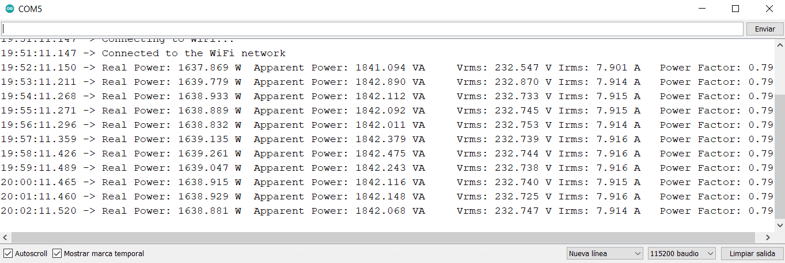
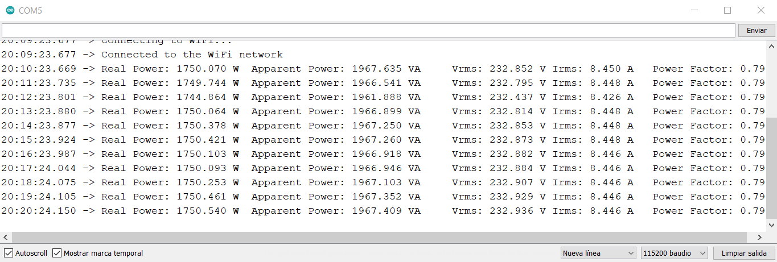
1º, 2º y 3er armónico | f0 = 50 Hz, f1 = 100 Hz y f2 = 150 Hz | P1' | P1-P1' | S1' | S1-S1' | PF1' | PF1-PF1' | Irms1' | Irms1-Irms1' | 1º, 2º y 3er armónico | f0 = 50 Hz, f1 = 100 Hz y f2 = 150 Hz | P2' | P2-P2' | S2' | S2-S2' | PF2' | PF2-PF2' | Irms2' | Irms2-Irms2' | 1º, 2º y 3er armónico | f0 = 50 Hz, f1 = 100 Hz y f2 = 150 Hz | P3' | P3-P3' | S3' | S3-S3' | PF3' | PF3-PF3' | Irms3' | Irms-Irms3' | 1º, 2º y 3er armónico | f0 = 50 Hz, f1 = 100 Hz y f2 = 150 Hz | P4' | P4-P4' | S4' | S4-S4' | PF4' | PF4-PF4' | Irms4' | Irms4-Irms4'
Potencia contratada 1 | 572.1393 | 544.693 | 27.446 | 612.542 | 31.114 | 0.8 | -0.010 | 2.636 | 0.169 | Potencia contratada 2 | 1144.3 | 1091.44 | 52.86 | 1227.135 | 60.165 | 0.8 | -0.01 | 5.275 | 0.336 | Potencia contratada 3 | 1716.4 | 1637.869 | 78.531 | 1841.094 | 89.906 | 0.79 | 0 | 7.901 | 0.5155 | Potencia contratada 4 | 1830.8 | 1750.07 | 80.73 | 1967.635 | 92.065 | 0.79 | 0 | 8.45 | 0.5276
Potencia aparente 1 | 643.656 | 544.67 | 27.469 | 612.262 | 31.394 | 0.8 | -0.010 | 2.635 | 0.171 | Potencia aparente 2 | 1287.3 | 1091.445 | 52.855 | 1226.742 | 60.558 | 0.8 | -0.01 | 5.274 | 0.337 | Potencia aparente 3 | 1931 | 1639.779 | 76.621 | 1842.89 | 88.11 | 0.79 | 0 | 7.914 | 0.5025 | Potencia aparente 4 | 2059.7 | 1749.744 | 81.056 | 1966.541 | 93.159 | 0.79 | 0 | 8.448 | 0.5296
Factor de potencia 1 | 0.79 | 544.978 | 27.161 | 612.642 | 31.014 | 0.8 | -0.010 | 2.635 | 0.171 | Factor de potencia 2 | 0.79 | 1091.286 | 53.014 | 1226.616 | 60.684 | 0.8 | -0.01 | 5.273 | 0.338 | Factor de potencia 3 | 0.79 | 1638.933 | 77.467 | 1842.112 | 88.888 | 0.79 | 0 | 7.915 | 0.5015 | Factor de potencia 4 | 0.79 | 1744.864 | 85.936 | 1961.888 | 97.812 | 0.79 | 0 | 8.426 | 0.5516
vCalibración | 210.0 | 544.875 | 27.264 | 612.581 | 31.075 | 0.8 | -0.010 | 2.635 | 0.171 | vCalibración | 210 | 1092.44 | 51.86 | 1227.841 | 59.459 | 0.8 | -0.01 | 5.274 | 0.337 | vCalibración | 210 | 1638.889 | 77.511 | 1842.092 | 88.908 | 0.79 | 0 | 7.915 | 0.5015 | vCalibración | 210 | 1750.064 | 80.736 | 1966.899 | 92.801 | 0.79 | 0 | 8.448 | 0.5296
iCalibración | 4.7 | 451.859 | 120.280 | 509.607 | 134.049 | 0.78 | 0.010 | 2.198 | 0.607 | iCalibración | 9.4 | 1092.631 | 51.669 | 1228.054 | 59.246 | 0.8 | -0.01 | 5.274 | 0.337 | iCalibración | 14.1 | 1638.832 | 77.568 | 1842.011 | 88.989 | 0.79 | 0 | 7.914 | 0.5025 | iCalibración | 15.05 | 1750.378 | 80.422 | 1967.25 | 92.45 | 0.79 | 0 | 8.448 | 0.5296
Irms1 | 2.8055 | 545.341 | 26.798 | 612.963 | 30.693 | 0.8 | -0.010 | 2.636 | 0.169 | Irms2 | 5.611 | 1092.476 | 51.824 | 1227.859 | 59.441 | 0.8 | -0.01 | 5.273 | 0.338 | Irms3 | 8.4165 | 1639.135 | 77.265 | 1842.379 | 88.621 | 0.79 | 0 | 7.916 | 0.5005 | Irms4 | 8.9776 | 1750.421 | 80.379 | 1967.26 | 92.44 | 0.79 | 0 | 8.448 | 0.5296
Vrms | 229.43 | 545.268 | 26.871 | 612.873 | 30.783 | 0.8 | -0.010 | 2.635 | 0.171 |  |  | 1092.805 | 51.495 | 1228.219 | 59.081 | 0.8 | -0.01 | 5.274 | 0.337 |  |  | 1639.261 | 77.139 | 1842.475 | 88.525 | 0.79 | 0 | 7.916 | 0.5005 |  |  | 1750.103 | 80.697 | 1966.918 | 92.782 | 0.79 | 0 | 8.446 | 0.5316
 |  | 545.376 | 26.763 | 612.983 | 30.673 | 0.8 | -0.010 | 2.636 | 0.169 |  |  | 1092.839 | 51.461 | 1228.257 | 59.043 | 0.8 | -0.01 | 5.275 | 0.336 |  |  | 1639.047 | 77.353 | 1842.243 | 88.757 | 0.79 | 0 | 7.916 | 0.5005 |  |  | 1750.093 | 80.707 | 1966.946 | 92.754 | 0.79 | 0 | 8.446 | 0.5316
 |  | 545.368 | 26.771 | 612.995 | 30.661 | 0.8 | -0.010 | 2.636 | 0.169 |  |  | 1092.818 | 51.482 | 1228.237 | 59.063 | 0.8 | -0.01 | 5.275 | 0.336 |  |  | 1638.915 | 77.485 | 1842.116 | 88.884 | 0.79 | 0 | 7.915 | 0.5015 |  |  | 1750.253 | 80.547 | 1967.103 | 92.597 | 0.79 | 0 | 8.446 | 0.5316
 |  | 545.321 | 26.818 | 612.958 | 30.698 | 0.8 | -0.010 | 2.636 | 0.169 |  |  | 1092.77 | 51.53 | 1228.177 | 59.123 | 0.8 | -0.01 | 5.274 | 0.337 |  |  | 1638.929 | 77.471 | 1842.148 | 88.852 | 0.79 | 0 | 7.916 | 0.5005 |  |  | 1750.461 | 80.339 | 1967.352 | 92.348 | 0.79 | 0 | 8.446 | 0.5316
Error RMSE |  | 545.204 | 26.935 | 612.802 | 30.854 | 0.8 | -0.010 | 2.636 | 0.169 | Error RMSE |  | 1092.637 | 51.663 | 1228.047 | 59.253 | 0.8 | -0.01 | 5.273 | 0.338 | Error RMSE |  | 1638.881 | 77.519 | 1842.068 | 88.932 | 0.79 | 0 | 7.914 | 0.5025 | Error RMSE |  | 1750.54 | 80.26 | 1967.409 | 92.291 | 0.79 | 0 | 8.446 | 0.5316
Error |  |  | 44.491280703 |  | 50.014 |  | 0.010 |  | 0.245 | Error |  |  | 51.977232163 |  | 59.559 |  | 0.010 |  | 0.337 | Error |  |  | 77.449367635 |  | 88.853 |  | 0.000 |  | 0.503 | Error |  |  | 81.088422524 |  | 93.058 |  | 0.000 |  | 0.532
Error (%) |  |  | 7.7763021528 |  | 7.770 |  | 1.266 |  | 8.716 | Error (%) |  |  | 4.5422731944 |  | 4.627 |  | 1.266 |  | 6.006 | Error (%) |  |  | 4.5123145907 |  | 4.601 |  | 0.000 |  | 5.973 | Error (%) |  |  | 4.4291251105 |  | 4.518 |  | 0.000 |  | 5.930

Media |  |  | 536.63209091 |  | 603.383 |  | 0.798 |  | 2.596 | Media |  |  | 1092.3260909 |  | 1227.744 |  | 0.800 |  | 5.274 | Media |  |  | 1638.9518182 |  | 1842.148 |  | 0.790 |  | 7.914 | Media |  |  | 1749.7264545 |  | 1966.655 |  | 0.790 |  | 8.445
Error (%) |  |  | 6.2060426702 |  | 6.257 |  | 1.036 |  | 7.474 | Error (%) |  |  | 4.5419827922 |  | 4.626 |  | 1.266 |  | 6.006 | Error (%) |  |  | 4.5122455033 |  | 4.601 |  | 0.000 |  | 5.973 | Error (%) |  |  | 4.4283125112 |  | 4.517 |  | 0.000 |  | 5.930

